关系图
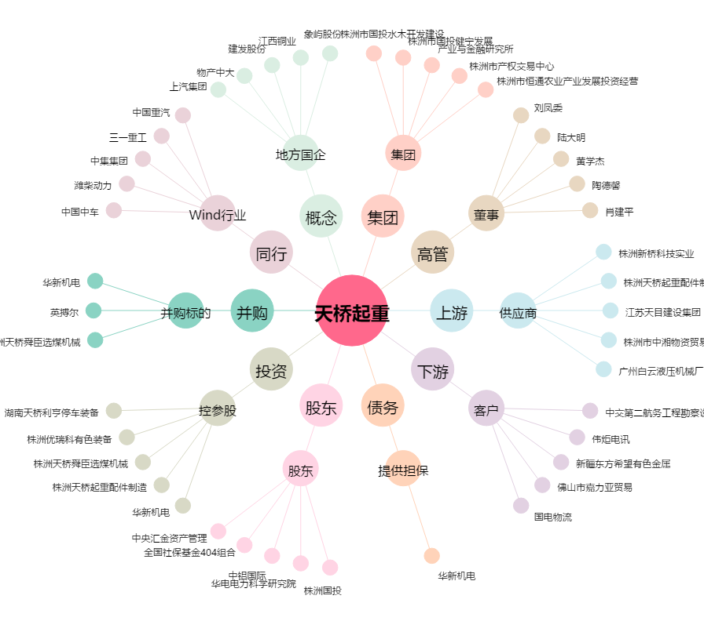
天桥起重[002523.SZ] - 关系概览图

